关系图
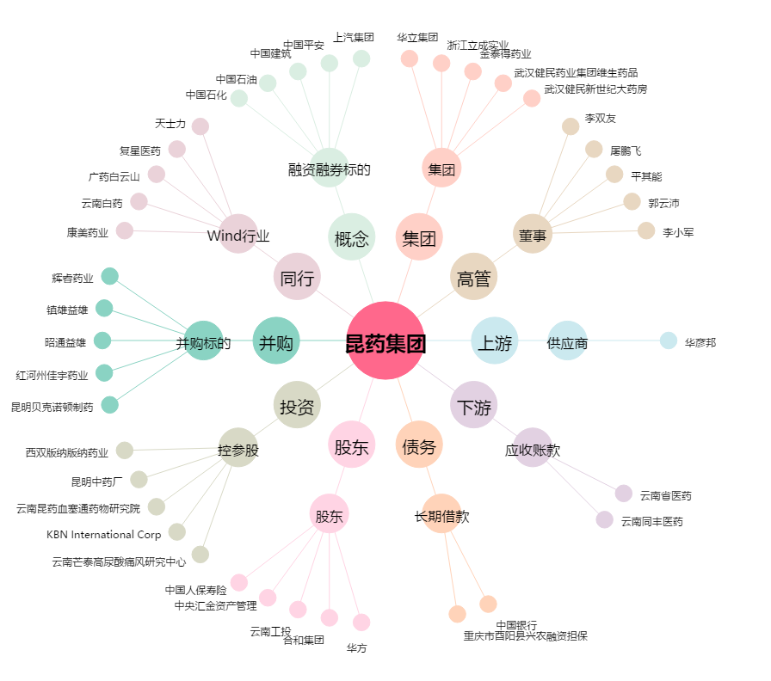
昆药集团[600422.SH] - 关系概览图

